상품제안서
타이틀리스트Prov1골프공6알 | 상품코드: F30577

 |  |  |  |  |  |  | 02-412-0044 | www.easy1.co.kr
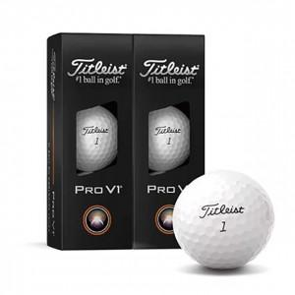

【상세/제작정보】 | <p><b><span style="font-size: 12pt;">* 배송비- 한박스 24개 / 4000원별도</span></b></p>

【인쇄/포장옵션】 | 풀칼라 / 포장지포장

【공급단가】 | 수량 | 20~ | 50~ | 100~ | 300~ | 500~
*VAT별도 | 단가 | 36,100원 | 35,500원 | 35,200원 | 34,300원 | 33,600원

【상품 URL】 | https://dev.easy1.co.kr:443/src/goods_detail.php?gdno=30577

